【見本】
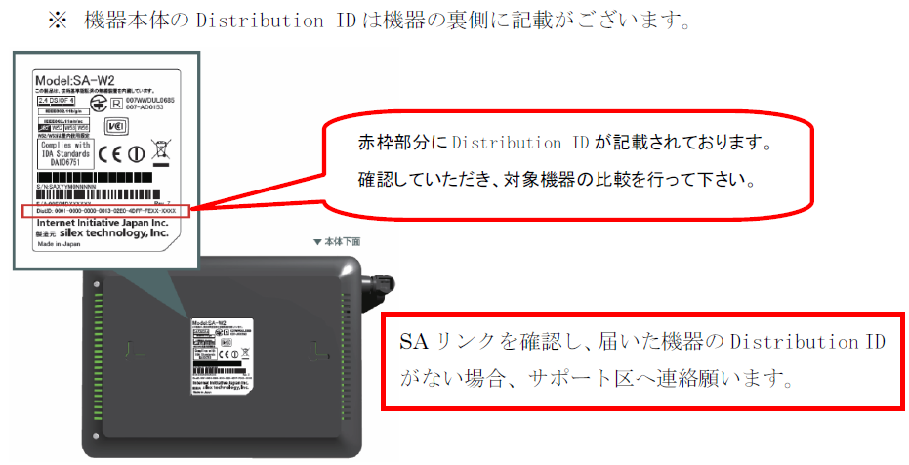
NETBegin BBパック Next 乗換限定モデル 専用 設定変更依頼シートv1.3【見本】

■お客様情報
*契約情報 | お客様名 |  | ○○株式会社
 | 契約ID(10桁) |  | 0001234567
*対象機器 | Distribution ID (下8桁) |  | XXXX-XXXX-XXXX-XXXX-XXXX-AB12-CD34
設定反映希望日時 (※未記入の場合最短) |  |  |  |  |  | ※ 2019/11/20 15:29 以降の日時が指定できます

■基本設定
ﾌﾟﾛﾊﾞｲﾀﾞ情報 の設定 | 契約先 プロバイダ情報 |  | 変更内容 | リコープロバイダー |  | ⇒ | 他社プロバイダー
 |  |  | 契約変更確認 | 上記内容は、契約変更が必要となります。契約変更はお済みですか？ |  |  |  | 回答 | はい
 |  |  | ユーザーID | abc@example
 |  |  | 接続パスワード | Abc123456
 | DNS |  | 取得方法 | 手動取得
 |  |  | プライマリ | 8.8.8.8
 |  |  | セカンダリ | 4.4.4.4
LAN設定 |  |  | デフォルト ゲートウェイ | IPアドレス | 192.168.100.1 |  | サブネットマスク | 255.255.255.0(24ビット)
 |  |  | DHCP | 機能ON･OFF | ON
 |  |  |  | 割当範囲(開始) | 192.168.100.2
 |  |  |  | 割当個数 | 190 |  |  | 個
 |  |  |  | 配布DNSサーバー | プライマリ | 192.168.100.1
 |  |  |  |  | セカンダリ | 削除
UPnP |  |  |  | 機能ON･OFF | ON
ポートフォワーディング | 機能ON･OFF |  |  | ON
 | 詳細設定 | 変更/追加/削除 | 名前 | プロトコル | WAN側ポート番号 | LAN側IPアドレス |  |  | LAN側ポート番号
 |  | 変更 | Webカメラ | tcp | 80 | 192.168.100.50 |  |  | 80
 |  | 変更 | サーバー | tcpudp | 8080 | 192.168.100.150 |  |  | 8080
 |  | 追加 | 録画NAS | tcp | 1000-1005 | 192.168.100.200 |  |  | 1000-1005
 |  | 削除 | 警備システム | tcp | 5555 | 192.168.100.220 |  |  | 5555
■全てのモデルにおいて下記ポートは指定できません
TCP ポート22番（SSH）
TCP/UDP ポート53番（DNS）
TCP/UDP ポート123番（NTP）
TCP ポート443番
TCP ポート10443番
UDP ポート49152～65535番
■拠点間VPN及びVPNﾘﾓｰﾄｱｸｾｽ利用時、下記ポートは指定できません
TCP/UDP ポート500番
TCP/UDP ポート4500番
■その他
・LAN側IPアドレスの範囲指定はできません。
・プロトコル「gre」は1つのIPアドレスにのみ設定できます。(複数設定不可)

■無線設定
2.4 GHz | 機能ON・OFF |  |  | 無線LAN機能を利用する場合は、 BBパック Next 『乗り換えプラン』 から 『スタンダードプラン』 への契約変更が必要となります。
5 GHz | 機能ON・OFF

■VPNリモートアクセス
VPN払出アドレス変更 |  |  | 192.168.100.202 |  | から 10個 のIPアドレスをリモートアクセスで利用します。※競合にご注意ください
パスワード 変更 | アカウント |  | 対象ユーザの新しいパスワード入力してください。 注意：契約のないアカウントのパスワードは変更できません。 文字数制限：8～64文字 / 利用不可記号：["][空白][,]
 | user01
 | user02 |  | Password#123
 | user03
 | user04
 | user05 |  | 12345!pass
 | user06
 | user07
 | user08
 | user09
 | user10

